Plantilla de Casos de Prueba

Plantilla de Casos de Pruebas de Software

Proyecto: [Nombre de la App] | Bookyhome
Integrantes: | Andres Murcia, Juan Pineda, Cristopher Leon y Liz Rico
Ciclo de Pruebas:Pruebas Unitarias
 |  |  |  |  |  |  |  |  |  |  | Información para el Seguimiento
Id | Caso de Prueba | Descripción | Fecha | Área Funcional / Sub proceso | Funcionalidad / Característica | Datos / Acciones de Entrada | Resultado Esperado | Requerimientos de Ambiente de Pruebas | Procedimientos especiales requeridos | Dependencias con otros casos de Prueba | Resultado Obtenido | Estado | Última Fecha de Estado | Captura de pantalla (terminal-interfaz)
CP1 | Registro exitoso de usuario | Validar que un usuario nuevo pueda registrarse con datos válidos | 14/08/2026 | Autenticación | Registro de usuario | Nombre completo, correo nuevo y contraseña con formato válido | Se crea la cuenta, se envía correo de verificación y la cuenta queda pendiente de confirmación | Frontend web, backend activo, MySQL inicializado | Ninguno; formulario de registro abierto | Ninguna | 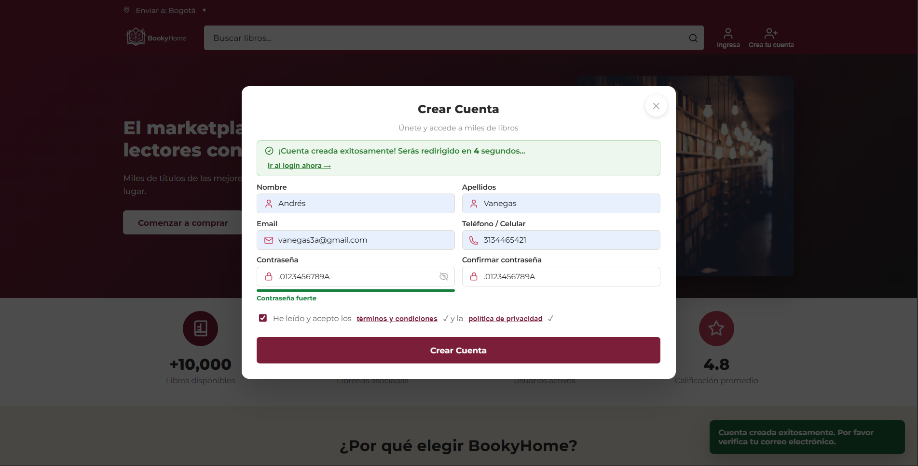 | Funcional | 14/08/2026 | 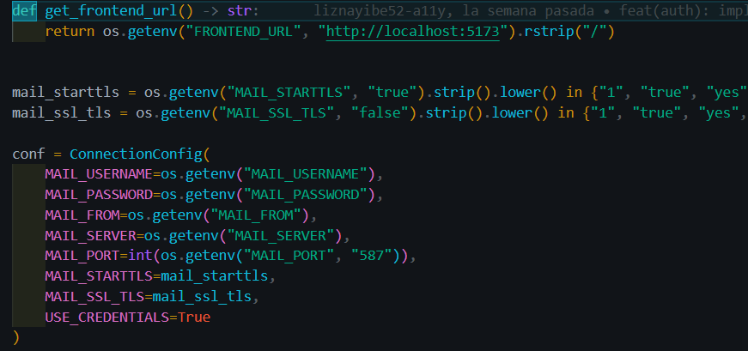
CP2 | Registro con correo duplicado | Validar que no se permita duplicar un correo registrado | 14/08/2026 | Autenticación | Registro de usuario | Ingresar correo ya existente | El sistema muestra error de correo duplicado y bloquea el registro | Backend activo, usuario ya registrado en BD | Usuario con correo ya registrado | Ninguna | 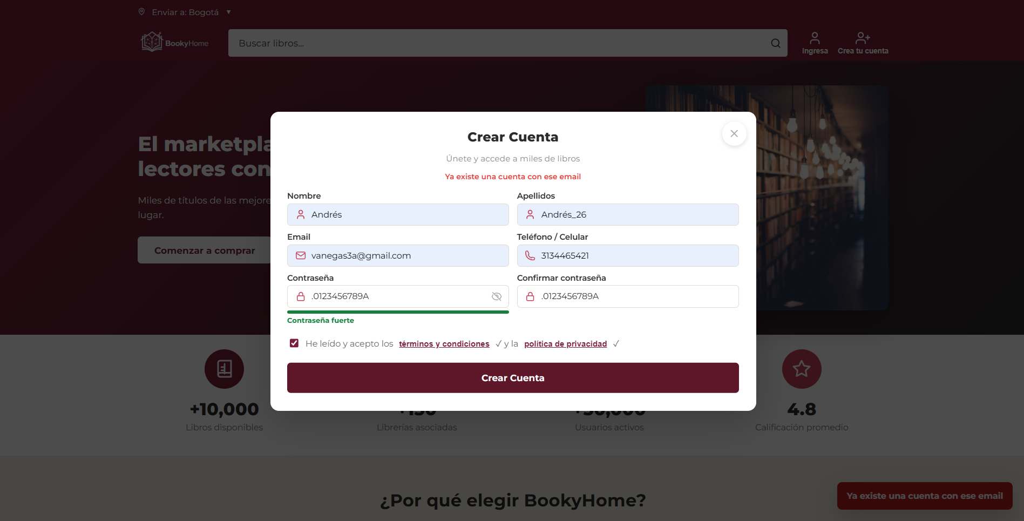 | Funcional | 14/08/2026
CP3 | Verificación de correo electrónico | Validar el proceso de confirmación de email | 14/08/2026 | Autenticación | Verificación de cuenta | Acceder al enlace enviado al correo | La cuenta cambia a verificada y el usuario puede iniciar sesión | Correo de pruebas configurado o SMTP de pruebas | Correo recibido en la bandeja de verificación | Depende de CP1 | 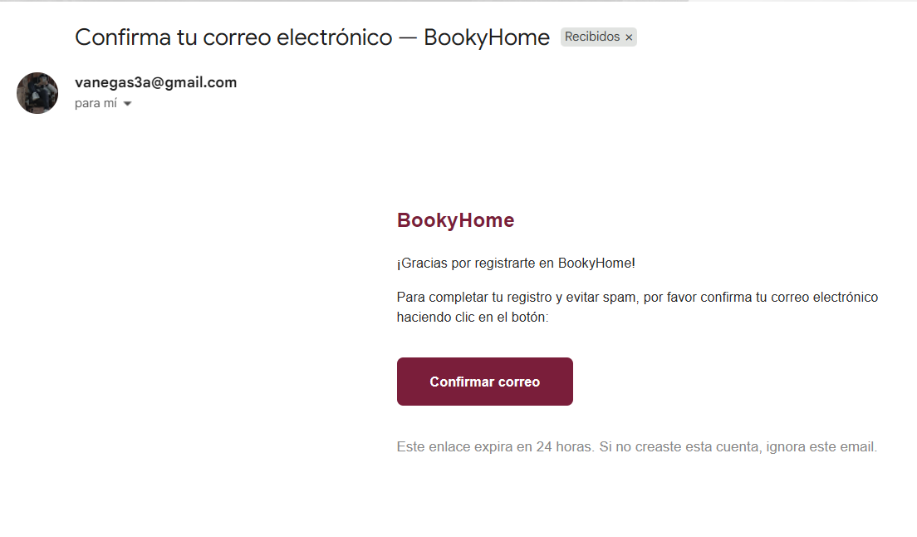 | Funcional | 14/08/2026
CP4 | Inicio de sesión válido | Validar login con usuario verificado | 14/08/2026 | Autenticación | Inicio de sesión | Email verificado + contraseña correcta | Se genera token JWT y el usuario accede correctamente | Usuario registrado y verificado | Usuario autenticado con datos válidos | Depende de CP1 y CP3 | 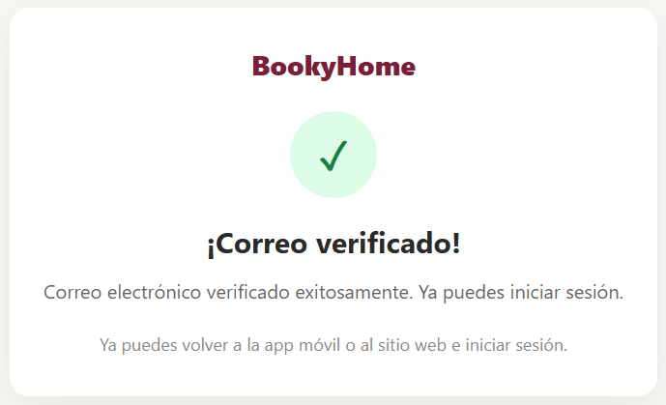 | Funcional | 14/08/2026
CP5 | Inicio de sesión con credenciales inválidas | Validar mensaje al ingresar datos incorrectos | 14/08/2026 | Autenticación | Seguridad de login | Email no registrado o contraseña incorrecta | El sistema rechaza el acceso y muestra error | Backend activo, navegador web | Ninguno; formulario de login abierto | Ninguna |  | Funcional | 14/08/2026
CP6 | Publicación de un libro por vendedor | Validar que un negocio pueda publicar un libro | 14/08/2026 | Autenticación | Publicación de libros | Título, autor, categoría, descripción, precio, stock, imagen, estado | El libro queda registrado y visible en catálogo | Usuario con rol de negocio autenticado | Usuario con rol de vendedor autenticado | Depende de CP4 |  | Funcional | 14/08/2026
CP7 | Publicación con datos incompletos | Verificar validación de formulario de publicación | 14/08/2026 | Autenticación | Validación de libros | Dejar campos obligatorios vacíos o con valores inválidos | Se bloquea la publicación y muestra mensajes de error | Frontend con formulario de publicar libro | Usuario vendedor autenticado; formulario incompleto | Depende de CP4 | 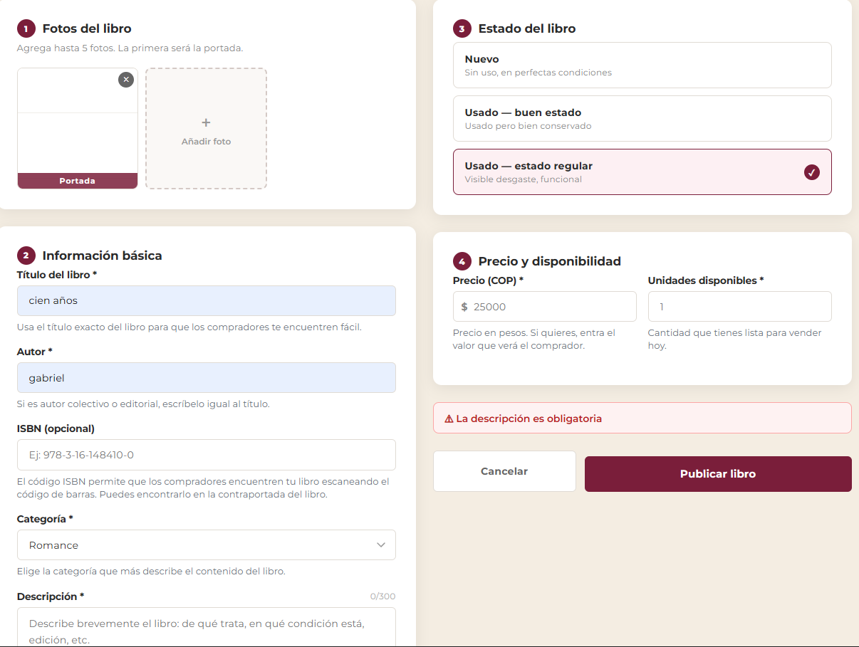 | Funcional | 14/08/2026
CP8 | Búsqueda de libros por título o autor | Validar la búsqueda del catálogo | 14/08/2026 | Autenticación | Búsqueda de libros | Buscar por título, autor o palabra clave | El sistema muestra resultados coincidentes | Libros cargados en la base de datos | Catálogo disponible y libros publicados | Depende de CP6 | 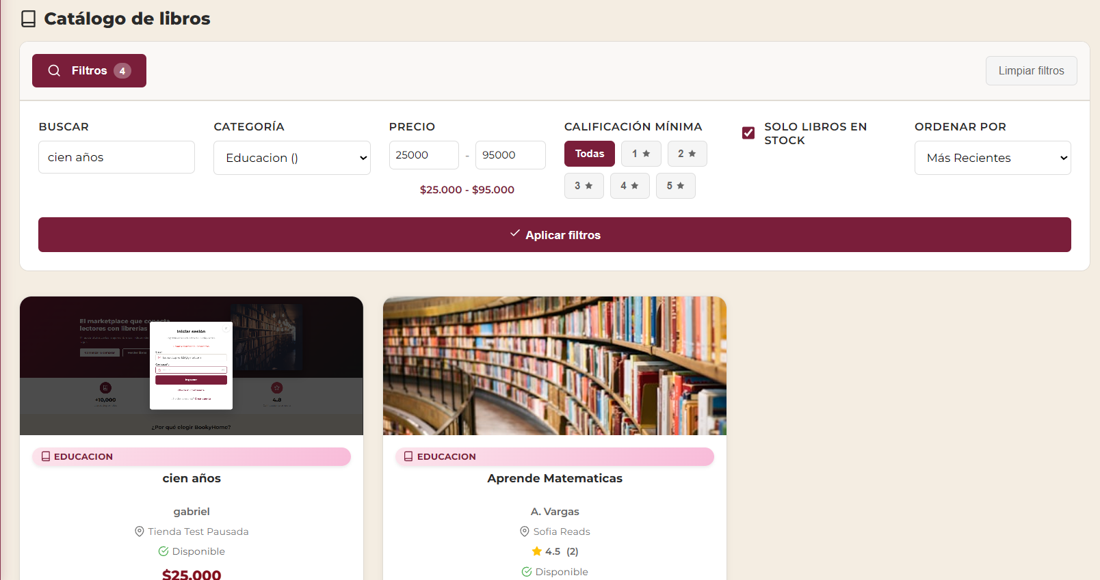 | Funcional | 14/08/2026
CP9 | Filtro por categoría | Validar filtrado del catálogo según categoría | 14/08/2026 | Autenticación | Filtro por categoría | Seleccionar una categoría del catálogo | Se muestran únicamente libros de esa categoría | Catálogo con varios libros registrados | Catálogo con libros registrados | Depende de CP6 | 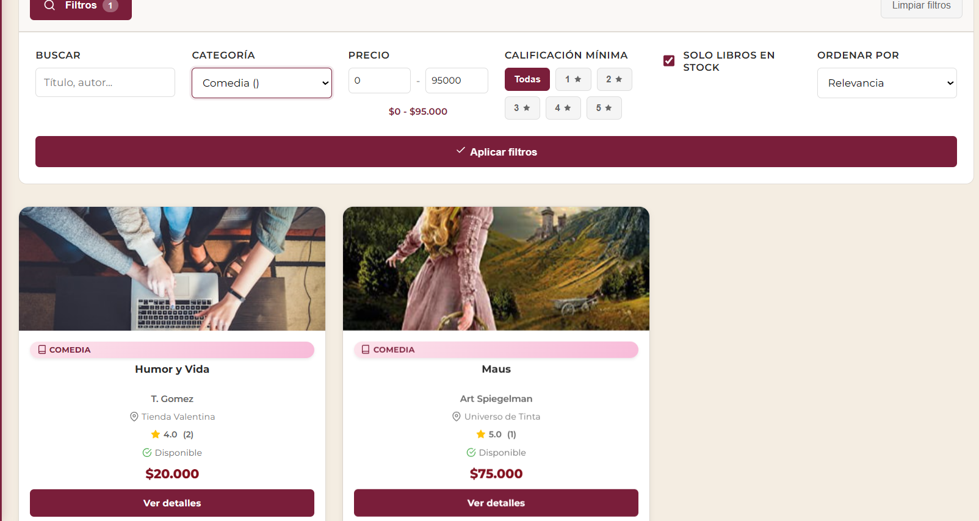 | Funcional | 14/08/2026
CP10 | Ver detalle de libro | Validar que el usuario consulte información completa del libro | 14/08/2026 | Autenticación | Detalle de publicación | Seleccionar libro desde catálogo | Se muestran datos del libro, precio, tienda, disponibilidad y descripción | Libro publicado correctamente | Usuario en catálogo con acceso al detalle | Depende de CP6 y CP8 | 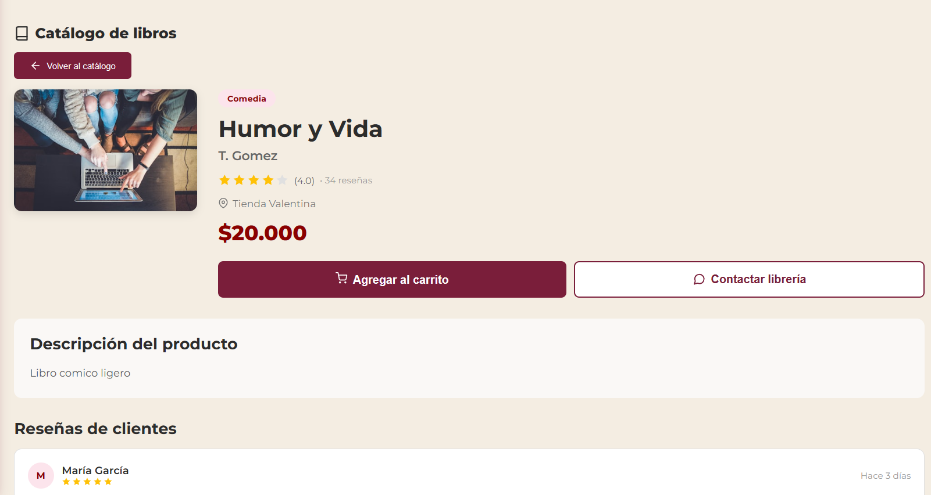 | Funcional | 14/08/2026
CP11 | Agregar libro al carrito | Validar flujo de compra inicial | 14/08/2026 | Autenticación | Carrito de compras | Agregar libro con cantidad válida | El producto se agrega al carrito y se actualiza el total | Usuario autenticado, libro disponible en stock | Usuario comprador autenticado | Depende de CP4 y CP10 |  | Funcional | 14/08/2026
CP12 | Checkout con compra exitosa | Validar finalización de orden | 14/08/2026 | Autenticación | Checkout / pedido | Confirmar carrito con stock suficiente | Se genera la orden, se descuenta stock y se vacía el carrito | Usuario autenticado, carrito con items válidos | Usuario autenticado y carrito con productos | Depende de CP11 |  | Funcional | 14/08/2026 | 